용어집
목 차 |  |  | \\192.168.3.101
 | 강사Email : |  | jamesol@paran.com
 | CAFE : |  | https://cafe.daum.net/pcwk
 | Zoom : |  | https://us06web.zoom.us/j/5774287769?pwd=TFVXV3NkZkFnVWZ3NlVSVERZK0lZdz09
 | Slack |  | https://join.slack.com/t/slack-05r6316/shared_invite/zt-12h1if6yq-TCrMZZJtNbyjh93BGBnNAA
 | 평가 |  | https://itsc.cafe24.com/
 | 긍정의 마음으로 살자

 |  | No. | 용어 | 설명
 |  | 1 | 변수 | 프로그램 처리 과정에서 데이터를 담아둘 수 있는 메모리의 공간을 의미한다. 하나의 변수에는 하나의 값만 저장할 수 있고 이 값을 변경할 수 있기 때문에 변할수 있는 값, 즉 변수라고 부릅니다.
 |  | 2 | 카멜 표기법 | 두개 이상의 단어가 사용된 경우 새로운 단어가 나타나면 대문자를 사용하여 표기(변수, 함수)
 |  | 3 | 파스칼 표기법 | 모든 단어의 첫 글자를 대문자로 표기하는 방법이며 클래스를 표기할때 사용(클래스)
 |  | 4 | UTF-8 | UTF-8은 유니코드를 위한 가변 길이 문자 인코딩 방식 중 하나로, 켄 톰프슨과 롭 파이크가 만들었다. UTF-8은 Universal Coded Character Set + Transformation Format – 8-bit 의 약자이다. 본래는 FSS-UTF(File System Safe UCS/Unicode Transformation Format)라는 이름으로 제안되었다. UTF-8 인코딩은 유니코드 한 문자를 나타내기 위해 1바이트에서 4바이트까지를 사용한다. 예를 들어서, U+0000부터 U+007F 범위에 있는 ASCII 문자들은 UTF-8에서 1바이트만으로 표시된다. 4바이트로 표현되는 문자는 모두 기본 다국어 평면(BMP) 바깥의 유니코드 문자이며, 거의 사용되지 않는다. UTF-16과 UTF-8 중 어느 인코딩이 더 적은 바이트를 사용하는지는 문자열에서 사용된 코드 포인트에 따라 달라지며, 실제로 DEFLATE와 같은 일반적인 압축 알고리즘을 사용할 경우 이 차이는 무시할 수 있을 정도이다. 이러한 압축 알고리즘을 사용하기 힘들고 크기가 중요할 경우 유니코드 표준 압축 방식(Standard Compression Scheme for Unicode)을 대신 사용할 수 있다.
 |  | 5 | CP949 | 한국어판 Microsoft Windows의 기본 코드 페이지로, 한글 인코딩의 한 종류이며 EUC-KR의 확장형이다. '통합 완성형'이나 '확장 완성형'이라고도 한다. 마이크로소프트가 개발했기 때문에 MS949, Windows-949 등으로도 불린다.
 |  | 6 | 싱글톤 | 객체의 인스턴스가 오직 1개만 생성되는 패턴을 의미한다.
 |  | 7 | daemon | 멀티태스킹 운영체제에서 데몬은 사용자가 직접적으로 제어하지 않고, 백그라운드에서 돌면서 여러 작업을 하는 프로그램을 말한다.
 |  | 8 | 형상관리 | 형상관리는 소프트웨어 생명주기의 단계적 산출물에 대한 가시성과 추적 가능성을 체계화 하는 품질보증 활동이다. 형상관리를 위한 핵심요소로는 형상항목, 베이스라인(기준선), 형 상관리위원회, CMDB(Configuration Management Database) 등이 있다.
 |  | 9 | JSON | JavaScript Object Notation라는 의미의 축약어로 데이터를 저장하거나 전송할 때 많이 사용되는 경량의 DATA 교환 형식
 |  | 10 | XML | 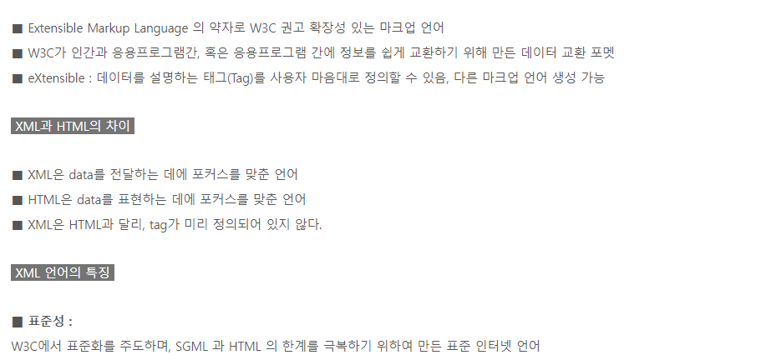
 |  | 10 | NODE | Node.js는 확장성 있는 네트워크 애플리케이션(특히 서버 사이드) 개발에 사용되는 소프트웨어 플랫폼이다. 작성 언어로 자바스크립트를 활용하며 논블로킹(Non-blocking)[3] I/O와 단일 스레드 이벤트 루프를 통한 높은 처리 성능을 가지고 있다. V8으로 빌드된 이벤트 기반 자바스크립트 런타임이다.
 |  | 11 | NFT | 대체 불가능한 토큰(Non-Fungible Token)
 |  | 12 | OTT | 인터넷을 통해 볼 수 있는 TV 서비스를 일컫는다.

환경설정_20220525
목 차 |  |  | \\192.168.3.101
 | 강사Email : |  | jamesol@paran.com
 | CAFE : |  | https://cafe.daum.net/pcwk
 | Zoom : |  | https://us06web.zoom.us/j/5774287769?pwd=TFVXV3NkZkFnVWZ3NlVSVERZK0lZdz09
 | Slack |  | https://join.slack.com/t/slack-05r6316/shared_invite/zt-12h1if6yq-TCrMZZJtNbyjh93BGBnNAA
 | 평가 |  | https://itsc.cafe24.com/
 | 긍정의 마음으로 살자

 |  | SPRING 핵심 가치
 |  |  | OOP, Test(JUnit)

 |  |  | 전자정부 프레임, anyframe, ...

 |  | SPRING 개념
 |  |  | 1. IoC(제어의 역전)
 |  |  | 2. DI(의존관계의 주입)
 |  |  | 3. AOP(관점지향 프로그래밍)

 |  | 개발환경
 |  |  | tool : STS
 |  |  | build, lib : Maven
 |  |  | DB계정 생성

 |  |  |  | 전자정부 아키텍처
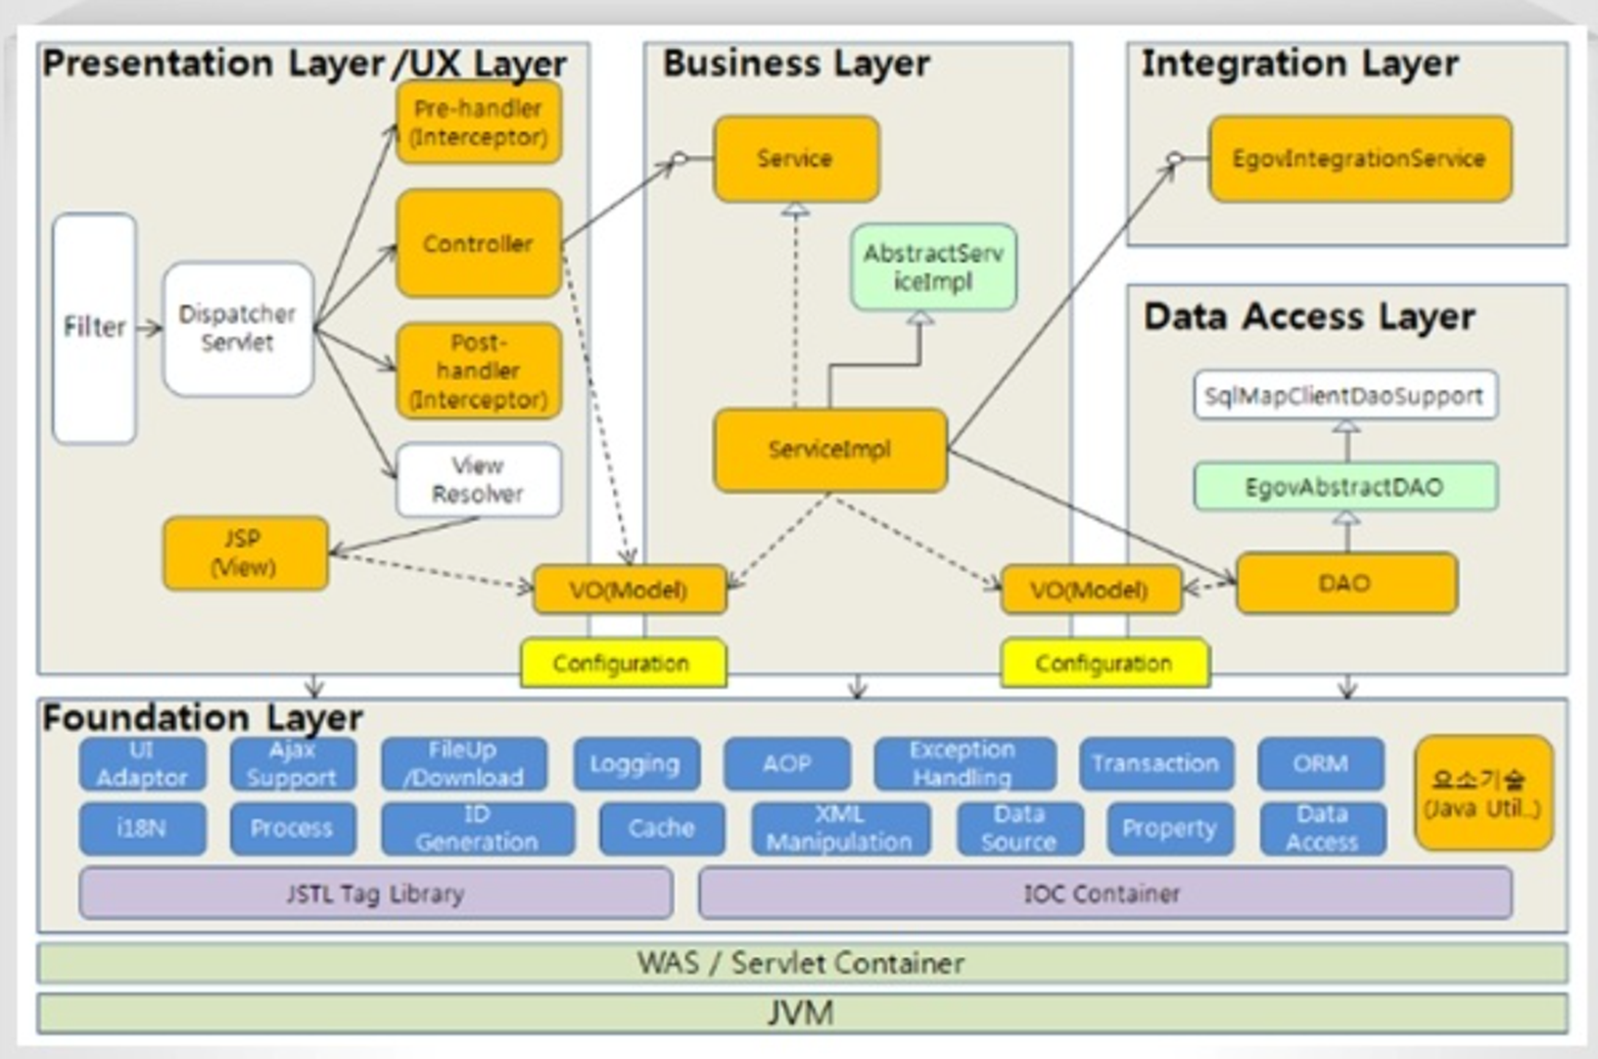

 |  |  |  | STS Download URL
 |  |  |  |  | https://github.com/spring-projects/toolsuite-distribution/wiki/Spring-Tool-Suite-3

 |  |  |  | DB 계정 생성
 |  |  |  |  | SPRING/pcwk_spring

 |  |  |  |  | tablespace
 |  |  |  |  |  | SPRING_TS |  |  | C:\APP\JOOHE\PRODUCT\18.0.0\ORADATA\XE\SPRING_TS

 |  |  |  |  | 실습
 |  |  |  |  |  | sqlplus접근 |  |  | sqlplus /nolog
 |  |  |  |  |  | 권한 변경 |  |  | conn /as sysdba

 |  |  |  |  |  | 테이블스페이스 정보 확인
 |  |  |  |  |  |  |  | SQL> col tablespace_name for a10
 |  |  |  |  |  |  |  | SQL> col file_name for a50
 |  |  |  |  |  |  |  | SQL> SELECT tablespace_name,
 |  |  |  |  |  |  |  | 2 bytes/1024/1024 mb,
 |  |  |  |  |  |  |  | 3 file_name
 |  |  |  |  |  |  |  | 4 FROM dba_data_files;

 |  |  |  |  |  |  |  | 결과
 |  |  |  |  |  |  |  | TABLESPACE MB FILE_NAME
 |  |  |  |  |  |  |  | ---------- ---------- --------------------------------------------------
 |  |  |  |  |  |  |  | SYSTEM 850 C:\APP\JOOHE\PRODUCT\18.0.0\ORADATA\XE\SYSTEM01.DB
 |  |  |  |  |  |  |  | F

 |  |  |  |  |  |  |  | SYSAUX 630 C:\APP\JOOHE\PRODUCT\18.0.0\ORADATA\XE\SYSAUX01.DB
 |  |  |  |  |  |  |  | F

 |  |  |  |  |  |  |  | UNDOTBS1 335 C:\APP\JOOHE\PRODUCT\18.0.0\ORADATA\XE\UNDOTBS01.D
 |  |  |  |  |  |  |  | BF

 |  |  |  |  |  |  |  | USERS 361.25 C:\APP\JOOHE\PRODUCT\18.0.0\ORADATA\XE\USERS01.DBF
 |  |  |  |  |  |  |  | GOODMAN_TS 300 C:\APP\JOOHE\PRODUCT\18.0.0\ORADATA\XE\GOOMAN01.DB

 |  |  |  |  |  |  |  | TABLESPACE MB FILE_NAME
 |  |  |  |  |  |  |  | ---------- ---------- --------------------------------------------------
 |  |  |  |  |  |  |  | F

 |  |  |  |  |  |  |  | PREV_HW_TS 300 C:\APP\JOOHE\PRODUCT\18.0.0\ORADATA\XE\PREV_HW_TS.
 |  |  |  |  |  |  |  | DBF

 |  |  |  |  |  |  |  | GOODMAN 300 C:\APP\JOOHE\PRODUCT\18.0.0\ORADATA\XE\GOODMAN.DBF
 |  |  |  |  |  |  |  | GOOD 300 C:\APP\JOOHE\PRODUCT\18.0.0\ORADATA\XE\GOODMAN02.D
 |  |  |  |  |  |  |  | BF

 |  |  |  |  |  | 테이블스페이스 생성
 |  |  |  |  |  |  |  | SPRING_TS |  | C:\APP\JOOHE\PRODUCT\18.0.0\ORADATA\XE\SPRING_TS

 |  |  |  |  |  | 계정생성

 |  |  |  |  |  |  | 12c 이전 방법으로 계정 생성
 |  |  |  |  |  |  |  | ALTER SESSION SET "_ORACLE_SCRIPT" =true;

 |  |  |  |  |  |  | 아이디/비번 생성
 |  |  |  |  |  |  |  | CREATE USER SPRING IDENTIFIED BY pcwk_spring
 |  |  |  |  |  |  |  | default tablespace SPRING_TS
 |  |  |  |  |  |  |  | temporary tablespace temp;

 |  |  |  |  |  |  | 권한 부여
 |  |  |  |  |  |  |  | GRANT CONNECT, RESOURCE, CREATE VIEW, DBA TO SPRING;

 |  |  |  |  |  | MAVEN
 |  |  |  |  |  |  | MAVEN_HOME |  |  | C:\apache-maven-3.8.5
 |  |  |  |  |  |  | PATH |  |  | C:\apache-maven-3.8.5\bin

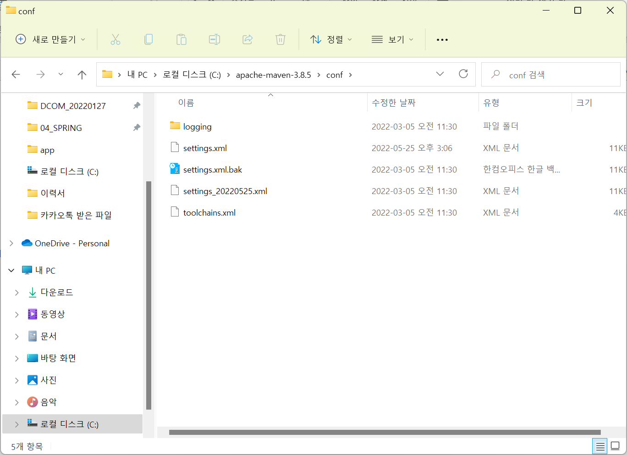

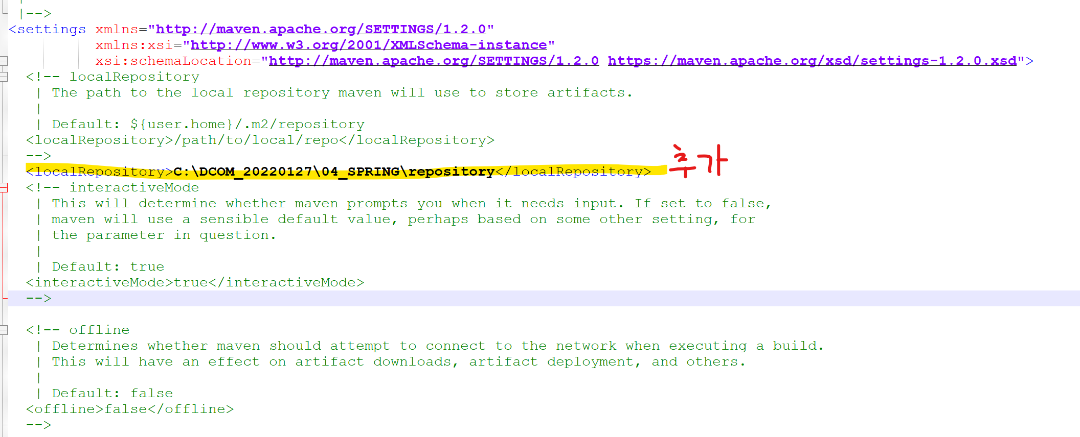

 |  |  |  |  |  | maven 프로젝트 생성
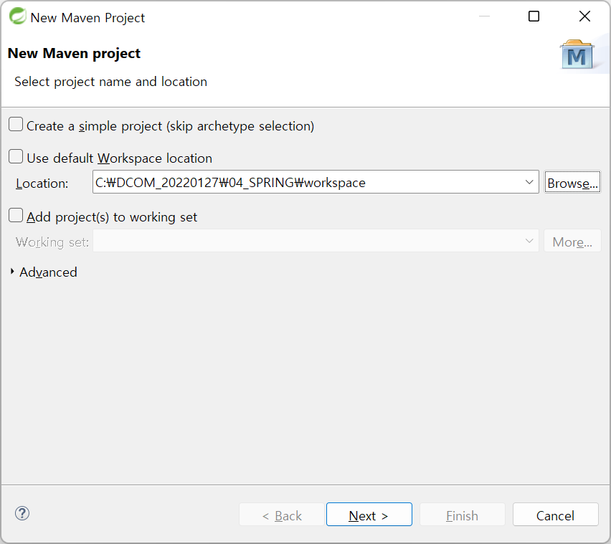

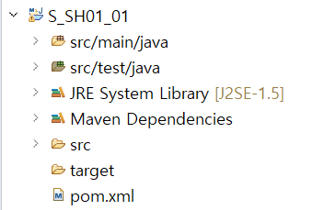
JAVA소스

TEST(JUnit)

LIB

LIB/BUILD

